Sheet1
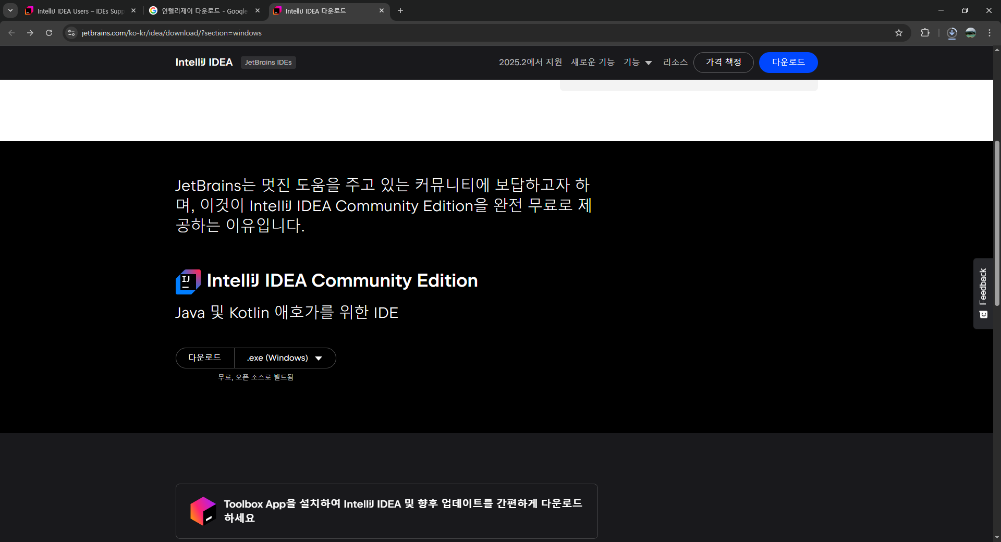
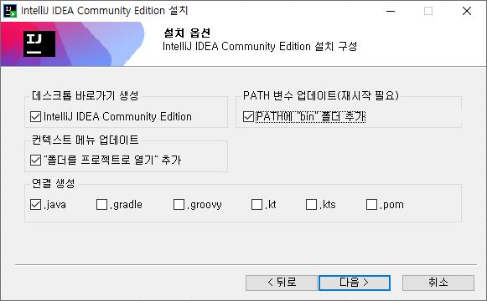
인텔리제이 무료판 다운로드 | https://www.jetbrains.com/ko-kr/idea/download/?section=windows

Sheet2
start.spring.io | 사이트 주소 외우기
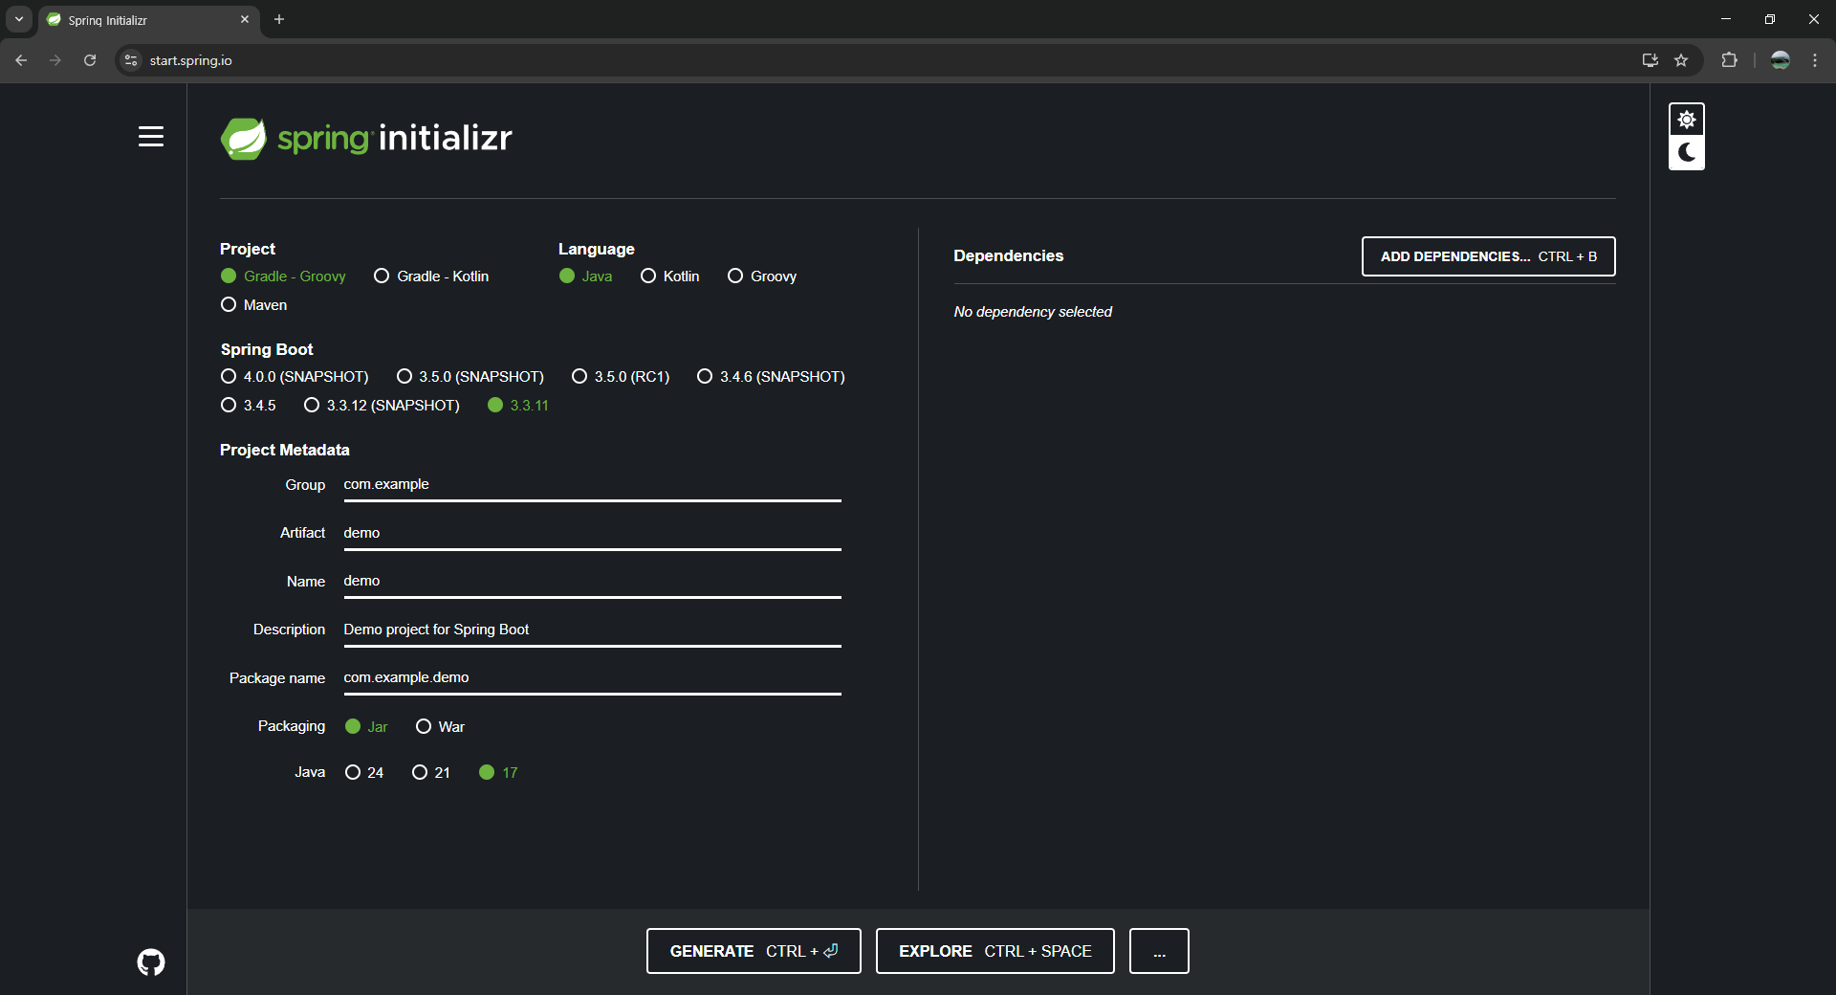

인텔리

Sheet3
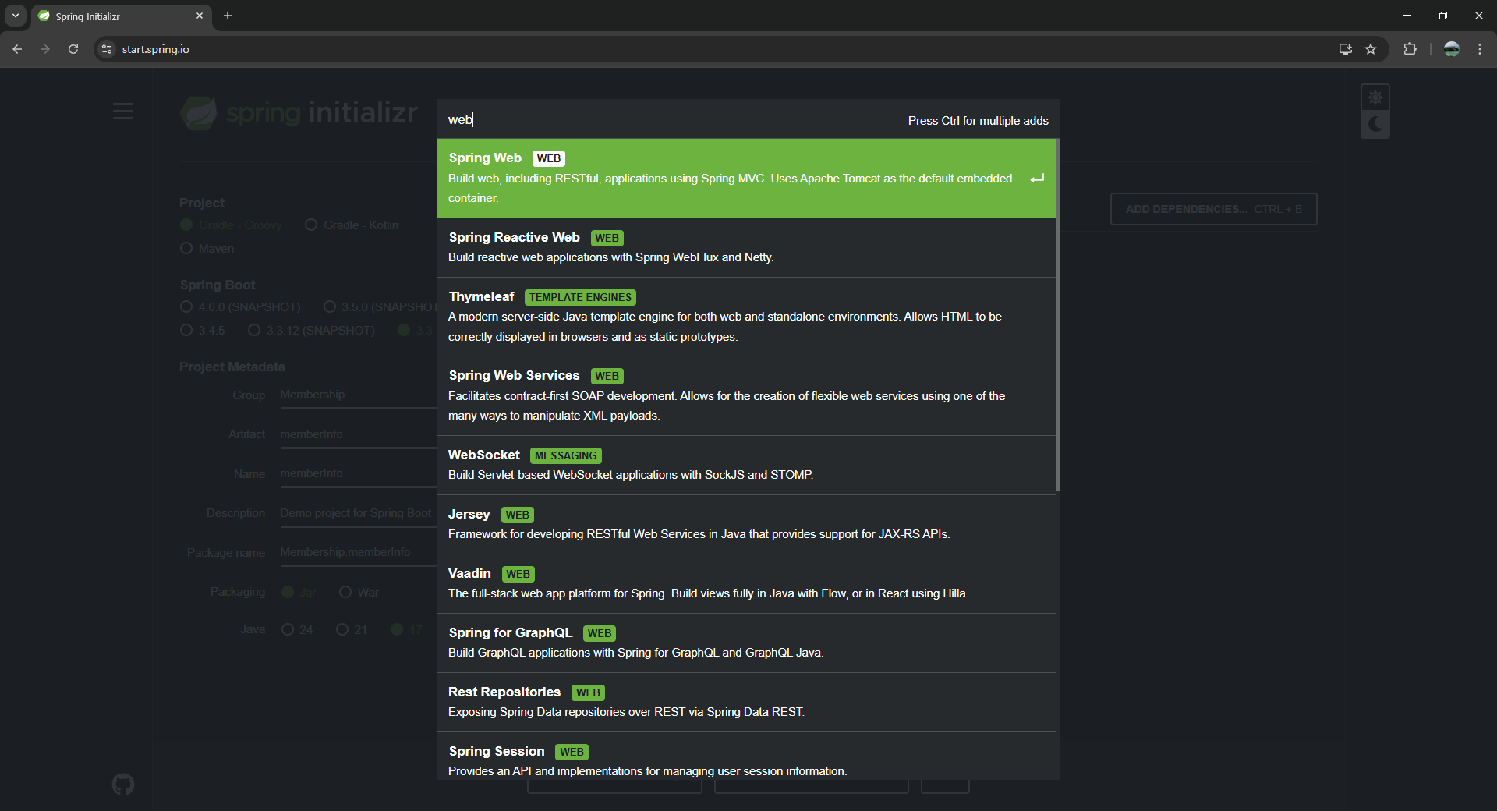

Sheet4
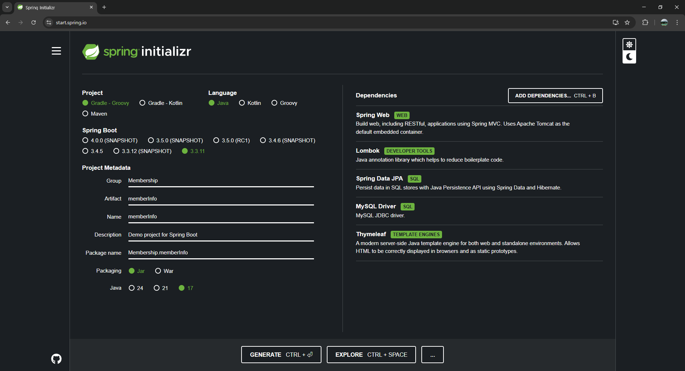
모두 입력

Sheet5
인텔리제이에서 폴더 열기
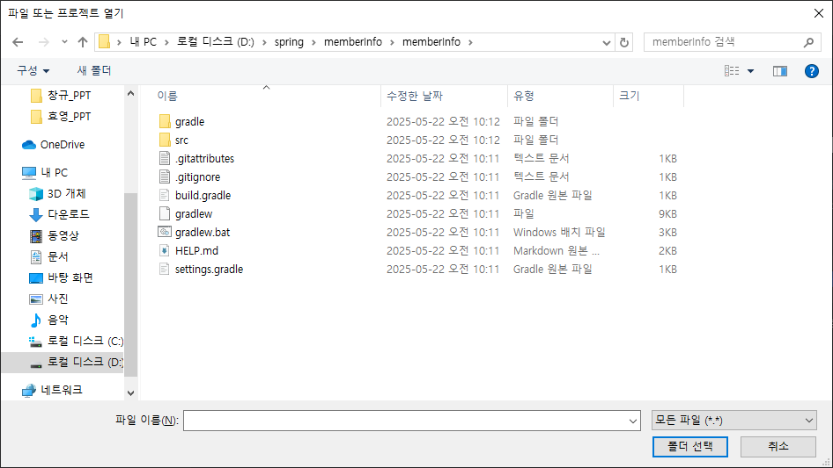

mvc방식을 사용할 경우 templates폴더에 저장
D:\spring\memberInfo\memberInfo\src\main\resources\templates

일반적인 view
D:\spring\memberInfo\memberInfo\src\main\resources\static

Sheet6
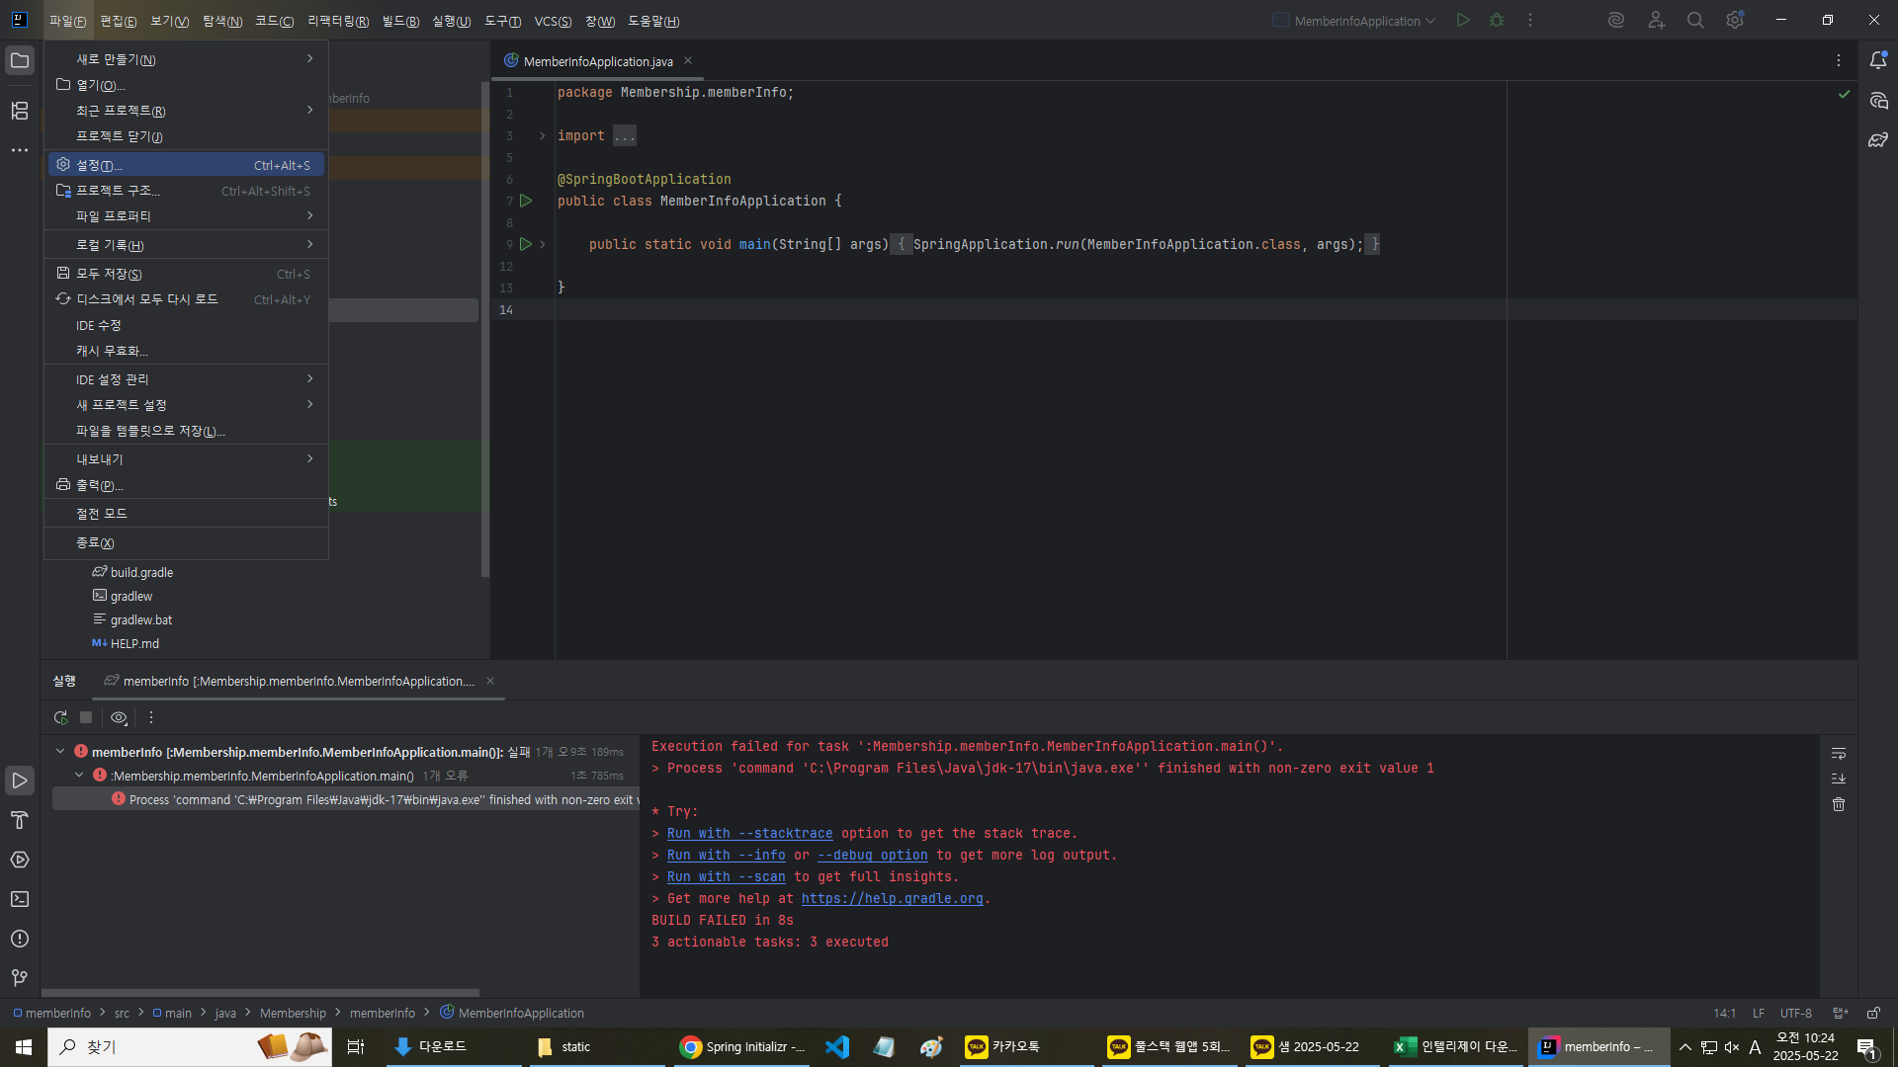

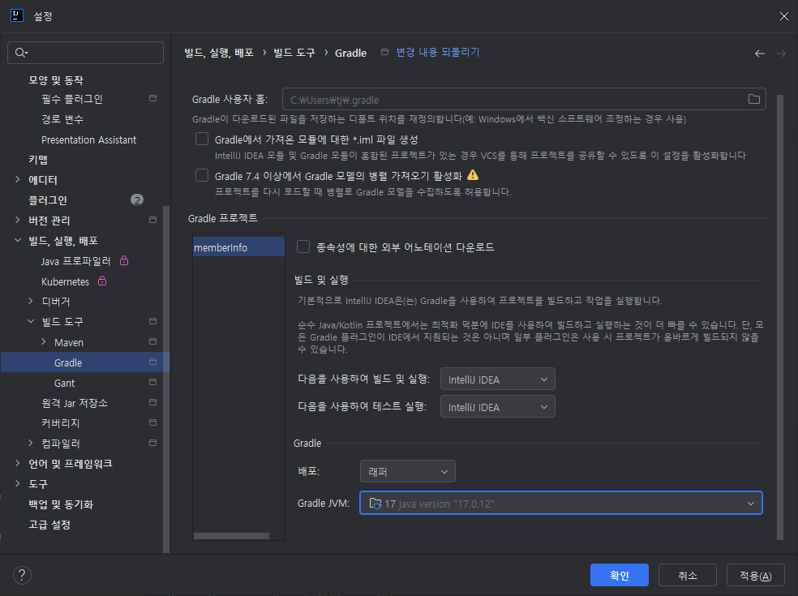

Sheet7
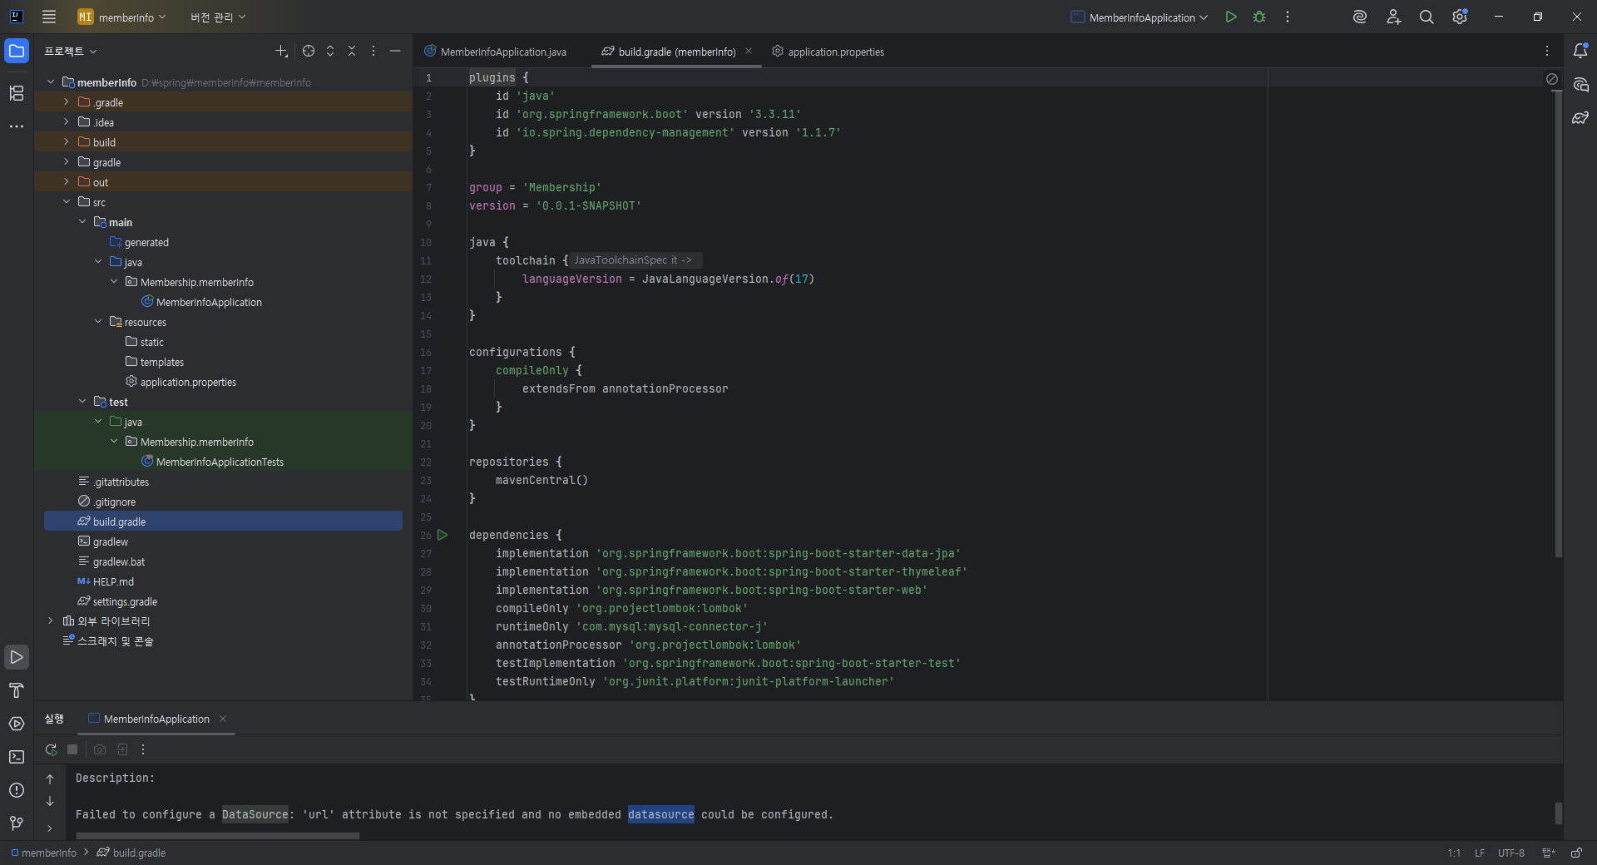
build.gradle | Dependencies 프로그램 정보가 나와있음 (변경 가능)

Sheet8
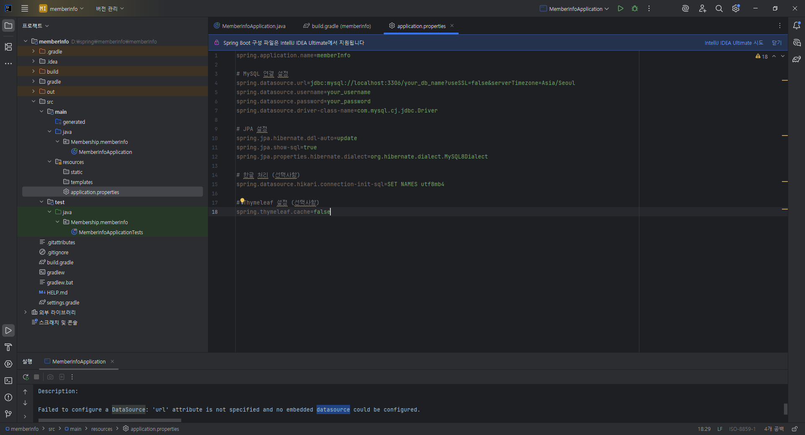

# MySQL 연결 설정
spring.datasource.url=jdbc:mysql://localhost:3306/your_db_name?useSSL=false&serverTimezone=Asia/Seoul
spring.datasource.username=your_username
spring.datasource.password=your_password
spring.datasource.driver-class-name=com.mysql.cj.jdbc.Driver

# JPA 설정
spring.jpa.hibernate.ddl-auto=update
spring.jpa.show-sql=true
spring.jpa.properties.hibernate.dialect=org.hibernate.dialect.MySQL8Dialect

# 한글 처리 (선택사항)
spring.datasource.hikari.connection-init-sql=SET NAMES utf8mb4

# Thymeleaf 설정 (선택사항)
spring.thymeleaf.cache=false

--------------------------------------------------------------------------------------------------------------------

# MySQL 연결 설정
spring.datasource.url=jdbc:mysql://localhost:3306/member_db?useSSL=false&serverTimezone=Asia/Seoul
spring.datasource.username=root
spring.datasource.password=1234
spring.datasource.driver-class-name=com.mysql.cj.jdbc.Driver

# JPA 설정
spring.jpa.hibernate.ddl-auto=create
spring.jpa.show-sql=true
spring.jpa.properties.hibernate.dialect=org.hibernate.dialect.MySQL8Dialect

# 한글 처리 (선택사항)
spring.datasource.hikari.connection-init-sql=SET NAMES utf8mb4

# Thymeleaf 설정 (선택사항)
spring.thymeleaf.cache=false

